Практическая работа 12.
Практическая работа 12:
«Создание сводной диаграммы и дашборда»

Дашборд (пример)
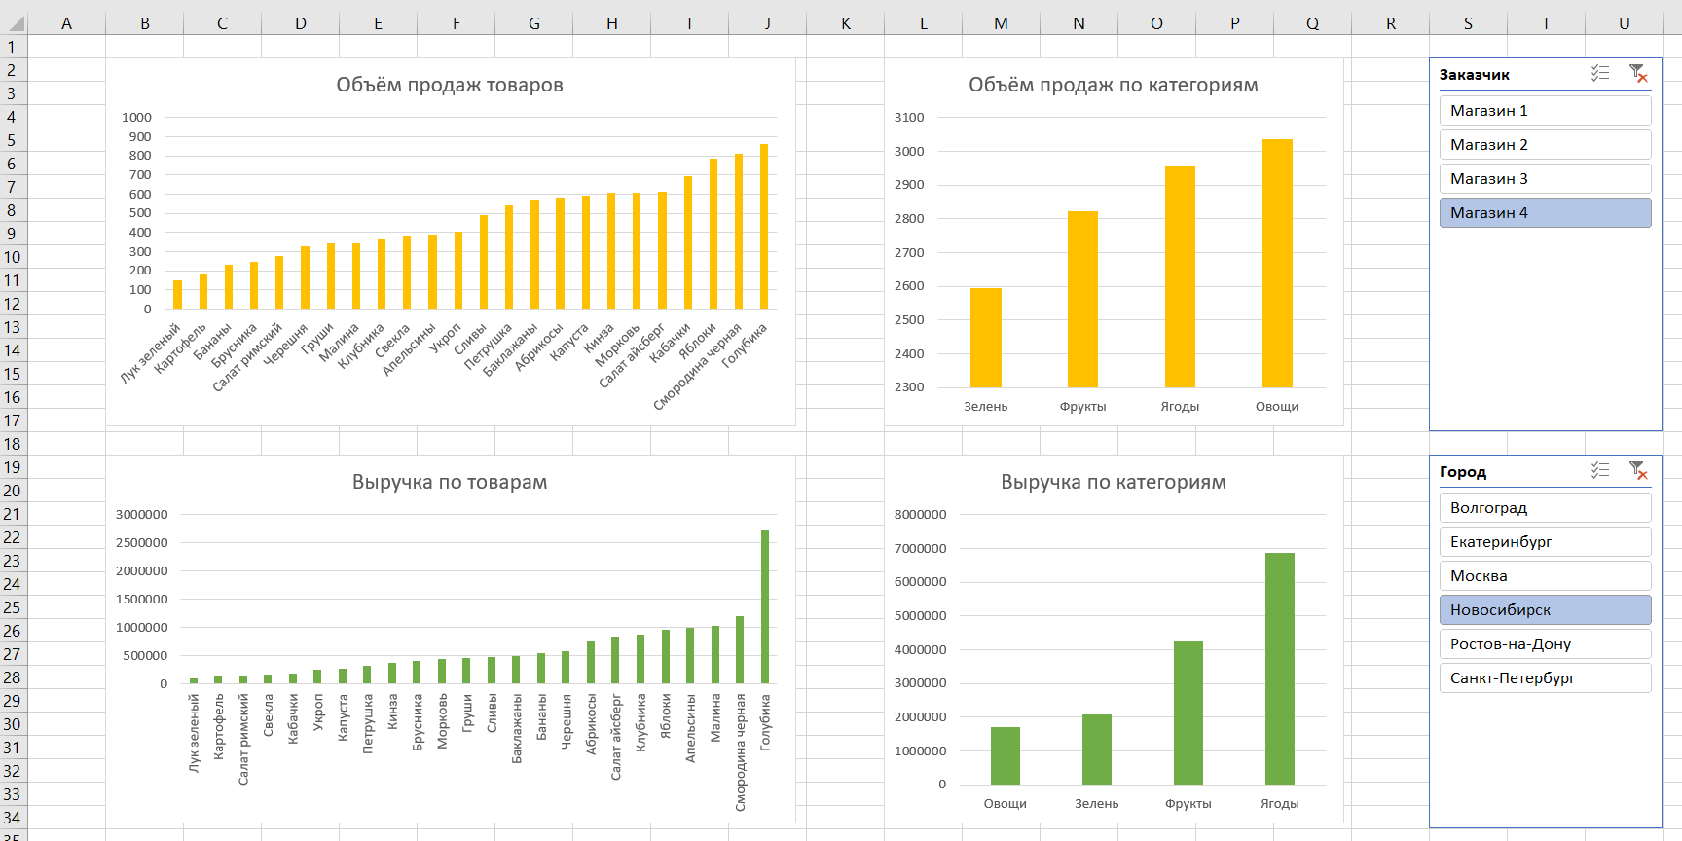
Составить дашборд по примеру

Контакты
Контакты:
Site: ikt1367.ru
YouTube: https://youtube.com/@ikt1367/playlists
RuTube: https://rutube.ru/channel/34716050/playlists
E-mail: YSAniskin@gmail.com
С Уважением, Ярослав Сергеевич

